DELEGAT - Prvenstvo

H R V A T S K I N O G O M E T N I S A V E Z
NOGOMETNO SREDIŠTE SPLIT
21000 SPLIT Put Supavla 1/1
e - mail: ns.split@hns.family IBAN: HR06 2390001 1199008518 HPB

O B R A Č U N T R O Š K O V A - D E L E G A T
Treća NL – JUG / Lige mladeži NS SPLIT

Na temelju određivanja službenih osoba na prvenstvenim utakmicama IME I PREZIME

iz Mjesta, Adresa stanovanja obavio je dužnost delegata na utakmici

 |  | Treće NL - Lige mladeži |  |  |  |  |  |  |  |  |  |  | *. NL Kadeti - Juniori |  |  |  |  |  |  |  | *. NL Mlađi pioniri - Pioniri

u *. kolu između NK "*" - NK "*"

 |  | odigrane u |  | Mjestu, |  |  |  |  |  |  |  | dana | 00.00.2026. |  |  | godine s početkom u |  |  |  |  |  | 00,00 / 00,00 | sati

OBRAČUN KILOMETRAŽE | I OSTALIH TROŠKOVA | Relacija |  |  |  |  |  |  |  |  |  |  |  |  | Prijevozno |  |  | Km | Glasnik HNS br.27/2.7.25. |  |  |  | Ukupan iznos
 |  | od |  |  |  |  |  | do |  |  |  |  |  |  | sredstvo |  |  |  | 0.40 |  |  |  | u (€)
 |  | A |  |  |  |  |  | B |  |  |  |  |  |  | Registracija |  |  | 0 | 0.40 |  |  |  | 0.00 €
 |  | B |  |  |  |  |  | A |  |  |  |  |  |  | Registracija |  |  | 0 | 0.40 |  |  |  | 0.00 €

 |  | Autobus |  |  | = | 0.00 € |  |  |  | * ⇦⇨ * |  |  |  |  |  |  |  |  |  |  |  |  | 0.00 €
 |  | Cestarina |  |  | = | 0.00 € |  |  |  | * ⇦⇨ * |  |  |  |  |  |  |  |  |  |  |  |  | 0.00 €
 |  | Tunelarina |  |  | = | 0.00 € |  |  |  | * |  |  |  |  |  |  |  |  |  |  |  |  | 0.00 €
 |  | Mostarina |  |  | = | 0.00 € |  |  |  | * |  |  |  |  |  |  |  |  |  |  |  |  | 0.00 €
 |  |  |  |  |  |  |  |  |  |  |  |  |  |  |  |  | SVEUKUPNO ZA PRIJEVOZ |  |  |  |  |  | 0.00 €
Marka i registraciska |  |  | Marka |  |  |  |  |  |  |  | Registracija
oznnaka automobila:

STANJE BROJILA u km |  |  |  |  | 0 |  |  |  |  | 0 |  |  |  |  |  |  | NAKNADA DELEGATA |  |  |  |  |  | 0.00 €
POČETNO / ZAVRŠNO

OIB: |  | ***********
IBAN: |  | HR** ******* 31******** |  |  |  |  |  |  |  |  |  |  |  |  |  |  | SVEUKUPNO ZA ISPLATU |  |  |  |  |  | 0.00 €

Ostali troškovi: obuhvaćaju druga prijevozna sredstva (autobus, vlak) i troškove prijevoza (cestarina,
tunelarina, mostarina). Svaki trošak iz ove grupe troškova mora biti dokazan računom koji se prilaže ovom obračunu,
ovom obračunu, odnosno kartom za druga prijevozna sredstva.
U koliko se radi o povratnoj karti, istu je potrebno kopirati i priložiti fotokopiju.
Nepotpuni i nečitko ispunjeni nalozi neće se primiti niti će se po njima izvršiti uplata.

U | Mjestu, |  |  |  |  |  | dana |  | 2026. |  |  |  |  | godine |  |  |  |  |  |  |  |  |  | M.P.
 |  |  |  |  |  |  |  |  |  |  |  |  |  |  |  |  |  |  |  | Obračun ovjerio:

Dino Knezović
 | Povijerenik natjecanja:
 |  |  |  |  |  |  |  |  |  |  |  |  |  |  |  |  |  |  |  | *
 |  |  |  |  |  |  |  |  |  |  |  |  |  |  |  |  |  |  |  | (ime i prezime) |  |  | (potpis)

 |  |  |  |  |  |  |  |  |  |  |  |  |  |  |  |  |  |  |  | Podnositelj obračuna:

 |  |  |  |  |  |  |  |  |  |  |  |  |  |  |  |  |  |  |  | *
 |  |  |  |  |  |  |  |  |  |  |  |  |  |  |  |  |  |  |  | (ime i prezime) |  |  | (potpis)

DELEDAT - KUP
H R V A T S K I N O G O M E T N I S A V E Z
NOGOMETNO SREDIŠTE SPLIT
21000 SPLIT Put Supavla 1/I
e - mail: ns.split@hns.family IBAN: HR06 2390001 1199008518 HPB

O B R A Č U N T R O Š K O V A - D E L E G A T
KUP-a NS Split

Na temelju određivanja službenih osoba na KUP natjecanju, IME I PREZIME

iz Mjesta, Adresa stanovanja obavio je dužnost delegata na utakmici */* Finala KUP-a

 |  |  | Seniora |  |  |  |  |  |  |  |  |  | Juniora |  |  |  |  |  |  | Kadeta |  |  |  | Pionira

između NK "*" - NK "*"

 |  | odigrane u |  | Mjestu, |  |  |  |  |  |  |  | dana |  | 00.00.2026. |  |  | godine s početkom u |  |  |  |  |  | * / * |  | sati

OBRAČUN KILOMETRAŽE | I OSTALIH TROŠKOVA | Relacija |  |  |  |  |  |  |  |  |  |  |  |  |  | Prijevozno |  |  | Km |  | Glasnik HNS br.27/2.7.25. |  |  |  | Ukupan iznos
 |  | od |  |  |  |  |  | do |  |  |  |  |  |  |  | sredstvo |  |  |  |  | 0.40 |  |  |  | u (€)
 |  | A |  |  |  |  |  | B |  |  |  |  |  |  |  | Registracija |  |  | 0 |  | 0.40 |  |  |  | 0.00 €
 |  | B |  |  |  |  |  | A |  |  |  |  |  |  |  | Registracija |  |  | 0 |  | 0.40 |  |  |  | 0.00 €

 |  | Autobus |  |  | = | 0.00 € |  |  |  | * ⇦⇨ * |  |  |  |  |  |  |  |  |  |  |  |  |  |  | 0.00 €
 |  | Cestarina |  |  | = | 0.00 € |  |  |  | * ⇦⇨ * |  |  |  |  |  |  |  |  |  |  |  |  |  |  | 0.00 €
 |  | Tunelarina |  |  | = | 0.00 € |  |  |  | * |  |  |  |  |  |  |  |  |  |  |  |  |  |  | 0.00 €
 |  | Mostarina |  |  | = | 0.00 € |  |  |  | * |  |  |  |  |  |  |  |  |  |  |  |  |  |  | 0.00 €
 |  |  |  |  |  |  |  |  |  |  |  |  |  |  |  |  |  | SVEUKUPNO ZA PRIJEVOZ |  |  |  |  |  |  | 0.00 €
Marka i registraciska |  |  | Marka |  |  |  |  |  |  |  | Registracija
oznnaka automobila:

STANJE BROJILA u km |  |  |  |  | 0 |  |  |  |  | 0 |  |  |  |  |  |  |  | NAKNADA DELEGATA |  |  |  |  |  |  | 0.00 €
POČETNO / ZAVRŠNO

OIB: |  | ***********
IBAN: |  | HR** ******* 31******** |  |  |  |  |  |  |  |  |  |  |  |  |  |  |  | SVEUKUPNO ZA ISPLATU |  |  |  |  |  |  | 0.00 €

Ostali troškovi: obuhvaćaju druga prijevozna sredstva (autobus, vlak) i troškove prijevoza (cestarina,
tunelarina, mostarina). Svaki trošak iz ove grupe troškova mora biti dokazan računom koji se prilaže ovom obračunu,
ovom obračunu, odnosno kartom za druga prijevozna sredstva.
U koliko se radi o povratnoj karti, istu je potrebno kopirati i priložiti fotokopiju.
Nepotpuni i nečitko ispunjeni nalozi neće se primiti niti će se po njima izvršiti uplata.

U | Mjestu, |  |  |  |  |  | dana |  | 2026. |  |  |  |  |  | godine |  |  |  |  |  |  |  |  |  |  | M.P.
 |  |  |  |  |  |  |  |  |  |  |  |  |  |  |  |  |  |  |  |  |  | Obračun ovjerio:

Dino Knezović
 | Povijerenik natjecanja:
 |  |  |  |  |  |  |  |  |  |  |  |  |  |  |  |  |  |  |  |  |  | *
 |  |  |  |  |  |  |  |  |  |  |  |  |  |  |  |  |  |  |  |  |  | (ime i prezime) |  |  | (potpis)

 |  |  |  |  |  |  |  |  |  |  |  |  |  |  |  |  |  |  |  |  |  | Podnositelj obračuna:

 |  |  |  |  |  |  |  |  |  |  |  |  |  |  |  |  |  |  |  |  |  | *
 |  |  |  |  |  |  |  |  |  |  |  |  |  |  |  |  |  |  |  |  |  | (ime i prezime) |  |  | (potpis)

UPUTE
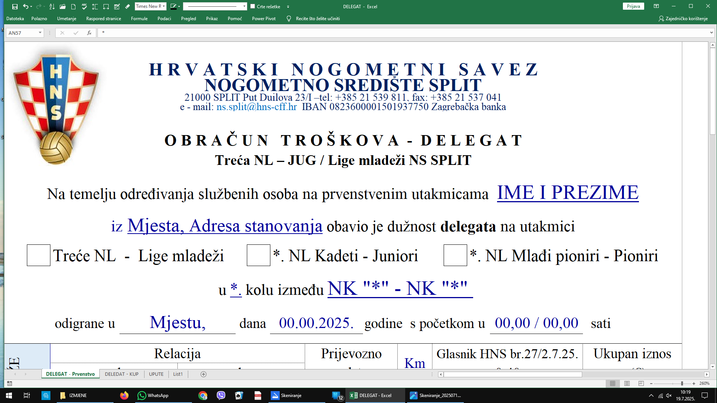

Upisati br.2 u ćeliju (jer su dvije utakmice)
Upisati br.1 u ćeliju (Treća NL)
Automatski se upisuje Naknada DELEGATA
Također upišite status LIGE 1 ili 2

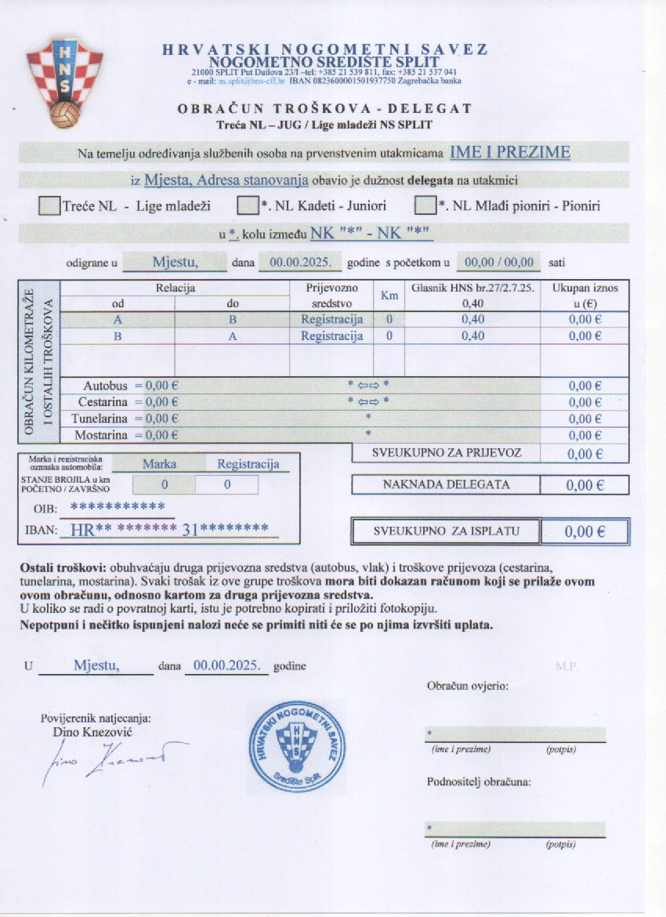
Upisati podatke u zelenom polju,
ostalo se automatski upisuje

upisati (1)
upisati (2)
upisati (2) jer se igraju dvije utakmice

Sve nepotrebno obojite u bijelo

